关系图
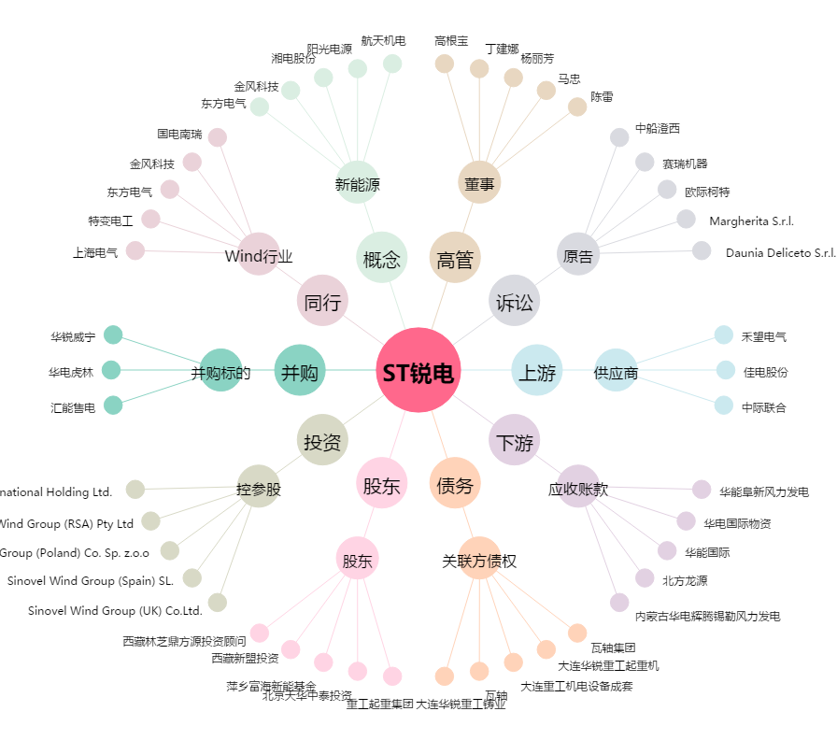
ST锐电[601558.SH] - 关系概览图

